缺陷描述
缺陷描述
跟踪记录 |  | 实际完成时间 | 2018-11-08 | 复审时间 | 卞雯
 |  | 开发组负责人签字 | 卞雯 | 复查人签字 | 2018-11-08
 |  | 复查意见
缺陷1
缺陷描述 | 缺陷截图 |  | 缺陷说明 |  | 缺陷已完成截图
 |  |  | 判断逻辑与项目表的更新上下没有关联性，是否考虑放到外层 |  | 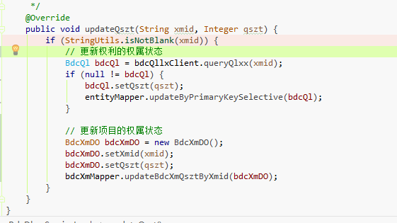
反馈记录 |  |  | 计划完成时间 | 2018-11-07 | 缺陷类型
 |  |  | 原因说明
 |  |  | 原因说明
缺陷2
缺陷描述 | 缺陷截图 |  | 缺陷说明 |  | 缺陷已完成截图
 |  |  | api说明能否更清晰明了一点 |  | 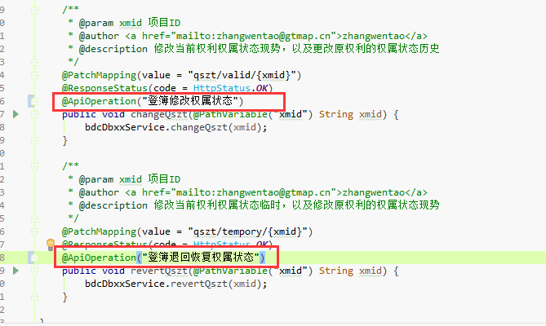
反馈记录 |  |  | 计划完成时间 | 2018-11-07 | 缺陷类型
 |  |  | 原因说明
 |  |  | 原因说明
缺陷3
缺陷描述 | 缺陷截图 |  | 缺陷说明 |  | 缺陷已完成截图
 |  |  | 这段逻辑是否有待商榷；对象里面字段需要判空 |  | 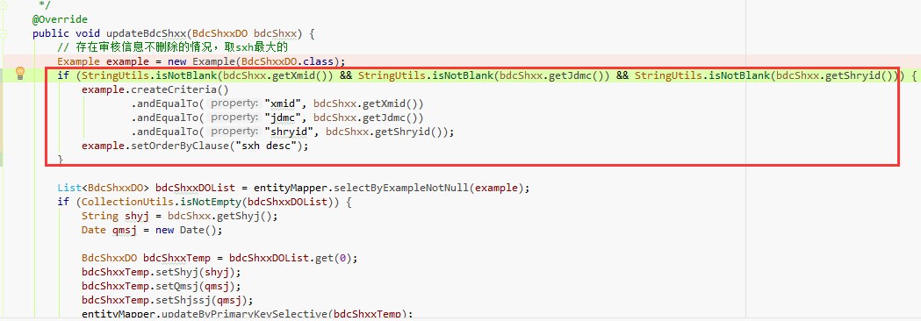
反馈记录 |  |  | 计划完成时间 | 2018-11-07 | 缺陷类型
 |  |  | 原因说明
 |  |  | 原因说明
缺陷4
缺陷描述 | 缺陷截图 |  | 缺陷说明 |  | 缺陷已完成截图
 |  |  | 取值逻辑有问题
反馈记录 |  |  | 计划完成时间 | 2018-11-07 | 缺陷类型
 |  |  | 原因说明
 |  |  | 原因说明
缺陷5
缺陷描述 | 缺陷截图 |  | 缺陷说明 |  | 缺陷已完成截图
 |  |  | 对象内容的组织是否都可以放到controller里面实现 |  | 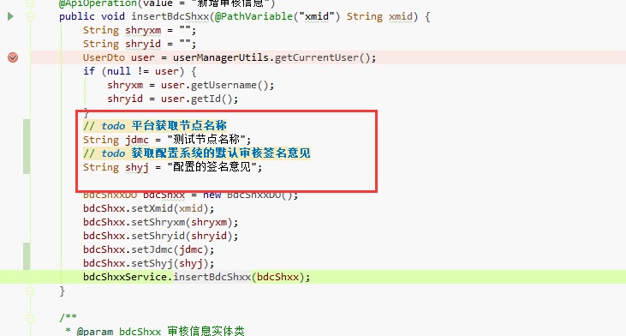
反馈记录 |  |  | 计划完成时间 | 2018-11-07 | 缺陷类型
 |  |  | 原因说明
 |  |  | 原因说明

